关系图
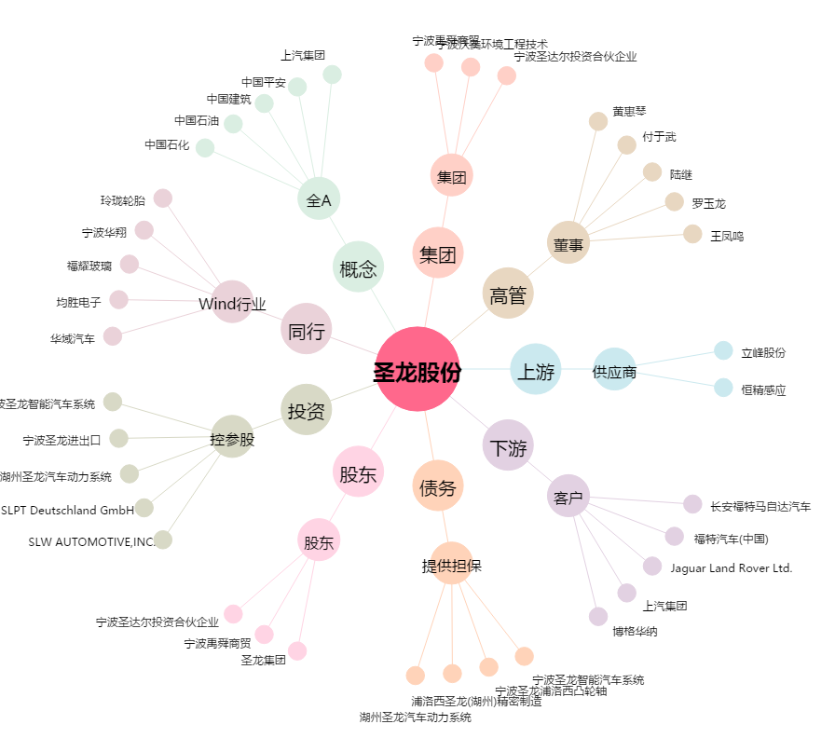
圣龙股份[603178.SH] - 关系概览图

